Tabela Dinamica
 |  | Vendedor | Goku

Rótulos de Linha | Soma de Total | Vendedor Repetido | Produto | Soma de Unidades Vendidas | Soma de Total | Rótulos de Linha | Soma de Total
Goku | 7582.44 | Goku | Terno | 2 | 4200 | Bermuda Masculino | 594.24
Vegeta | 6563.34 | Goku | Bota Masculina | 10 | 2241.4 | Bota Masculina | 2241.40
Gohan | 4663.48 | Goku | Bermuda Masculino | 4 | 594.24 | Camisa Masculina | 306.80
Tenshinhan | 4096.58 | Goku | Camisa Masculina | 2 | 306.8 | Chinelo | 240.00
Bulma | 3,912.28 | Goku | Chinelo | 6 | 240 | Terno | 4200.00
Piccolo | 3635.02 | Total Geral |  | 24 | 7582.44 | Total Geral | 7582.44
Kuririn | 1939.98
Yamcha | 1118.7
Total Geral | 33511.82

Imagens Produtos
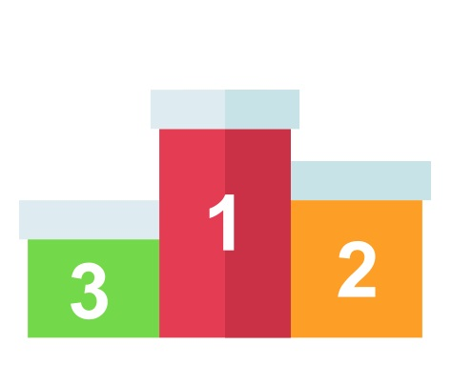
Produto | Produto
Bermuda Masculino | Bermuda_Masculino
Bolsa de Trabalho | Bolsa_de_Trabalho
Boné | Boné
Bota Masculina | Bota_Masculina
Calça Bailarina | Calça_Bailarina
Calça Feminina Jogger | CalçaFemininaJogger
Camisa Masculina | Camisa_Masculina
Camisa Masculina Festa Balada | Camisa_Masculina_Festa_Balada
Camisa Térmica | Camisa_Térmica
Chinelo | Chinelo
Colar Pingente | Colar_Pingente
Jaqueta Masculina Preta | Jaqueta_Masculina_Preta
Kit de Pinceis de Maquiagem | Kit_de_Pinceis_de_Maquiagem
Relógio | Relógio
Sapatilha Sapato | Sapatilha_Sapato
Sapato Social | Sapato_Social
Tênis Feminino | Tênis_Feminino
Vestido Infantil | Vestido_Infantil
 | Vazio

Vendedores TOP 3
 | MEHORES VENDEDORES DO MES

Goku

Vegeta
Gohan
01 - Vendedor TOP 3
02 - Ranking Vendas
03 - Resumo
7582,44

6563,34

4663,48

Resumo
R$ 4.200,00
R$ 594,24
R$ 2.241,40
 |  |  | Goku

01 - Vendedor TOP 3
02 - Ranking Vendas
03 - Resumo | Produto | Descricao | Unidades Vendidas | Total
 |  | Terno | 2 | R$ 4,200.00
 |  | Bota Masculina | 10 | R$ 2,241.40
 |  | Bermuda Masculino | 4 | R$ 594.24
 |  | Camisa Masculina | 2 | R$ 306.80
 |  | Chinelo | 6 | R$ 240.00

